通讯命令格式
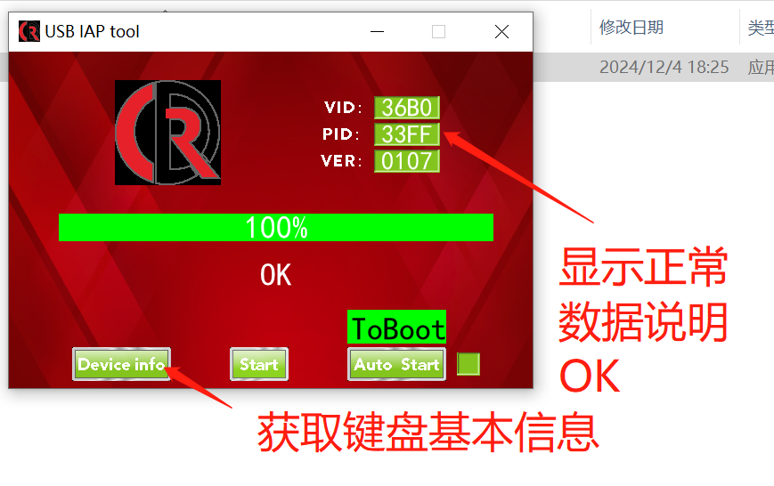
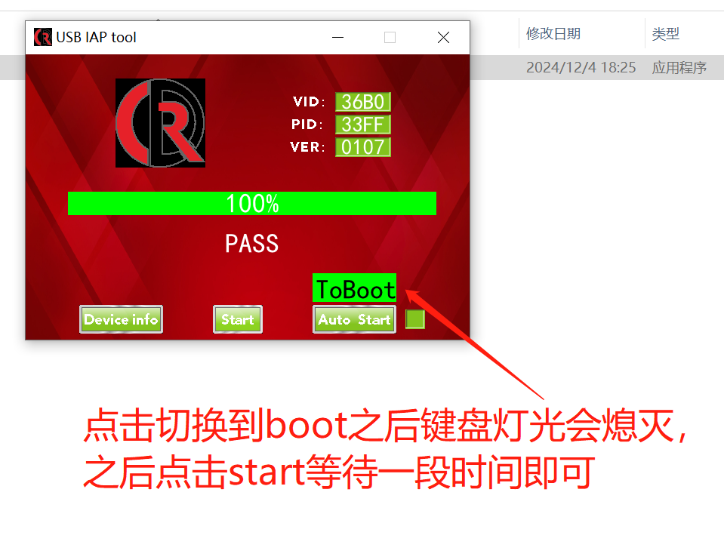
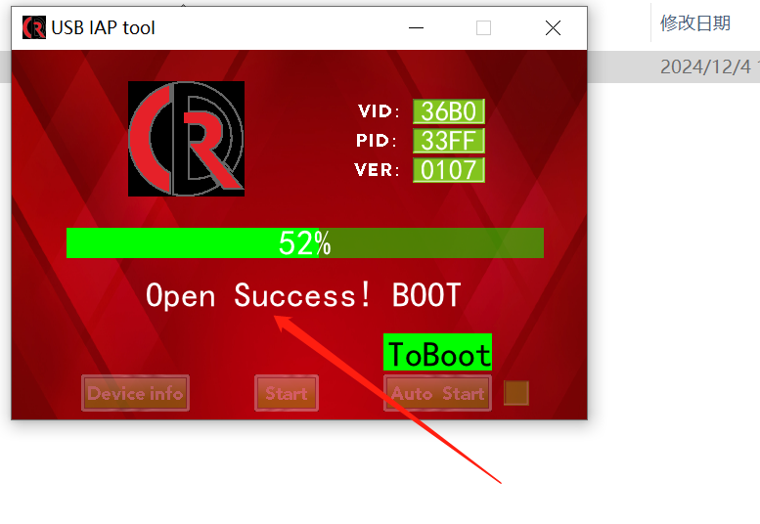
睿鼎荣 软件协议

通讯包格式
Byte | Bit7 | Bit6 | Bit5 | Bit4 | Bit3 | Bit2 | Bit1 | Bit0
0 | report ID 0XAA
1 | Command ID |  |  |  |  |  |  |  | 更新内容： 1、更新AP协议为V02，基本信息区获取最新协议版本。 2、增加驱动 侧灯 和 LOGO灯 控制命令，基本信息去增加 侧灯 和 LOGO灯 的使能、灯光模式数量、灯光数量、亮度、速度、是否支持音乐律动。 3、增加 灯光矩阵屏 的控制命令，基本信息区增加获取 灯光矩阵屏 的使能、灯光模式数量、行、列、亮度、速度、是否支持音乐律动 4、AP命令增加获取实际 LOGO灯光、侧灯灯光位置信息，模式信息。 5、AP命令增加灯光矩阵的灯光位置信息、模式信息。 6、更新读取编码器的按键矩阵位置命令。 7、增加屏幕控制USB枚举命令。 8、功能区新增LCD屏幕的功能、增加F区切换功能、增加滚路工作模式切换功能。 重大改动：基本信息区新增多个基本信息需要获取，AP命令新增加多条命令、功能区所以变量位置变换，需要重新对位置。 具体详情可以参考 外设说明
2 | ADDR 16(Low Byte)
3 | ADDR 16(High Byte)
4 | Length
5 | CRC16(Low Byte)
6 | CRC16(High Byte)
7 | respond result (0x55 --- success) (0x0F---Fail)
8-63 | data
我们键盘协议用的独立一个USB接口，所以没有report ID 64个字节全部都是数据

第1个字节：由于没有Reprot ID所以我直接用0XAA来代替Report ID
第2个字节：通讯的命令。例如通讯开始0X01 通讯结束0X02
第3个字节：访问地址的偏移量低位 默认都是从 0 地址开始访问
第4个字节：访问地址的偏移量高位 默认都是从 0 地址开始访问
第5个字节：有效数据的长度，默认一包的有效数据为56个字节。通讯包用掉8个字节
第6个字节：CRC校验位，现在暂时没有次功能。保留
第7个字节：CRC校验位，现在暂时没有次功能。保留
第8个字节：当前一包通讯的结果。成功：0X55 失败：OXOF

 |  | 注意：发送多少个字节回复多少字节
例子：发送一条复位命令：0XAA 0X2E 0X00 0X00 0X00 0X00 0X00 0X00
例子：回复一条复位命令：0XAA 0X2E 0X00 0X00 0X00 0X00 0X00 0X55

升级前期无法擦除FLASH所以：使用升级包升级之后调用复位命令复位一下最好

 |  | 升级包使用方式

